OC710x设计程式
OC710X系统设计程序 V2.0

使用说明：本软件用于OC710X系统设计。软件中橙色字体是跟据实际电气参数要求输入，
系统将自动算出相关的元件参数( 蓝色字体）。 |  |  |  |  |  |  |  |  | 1 | AO3400 | AO3400 | VS6640 | OC7130 | 0.05
 |  |  |  |  |  |  |  |  | 1 | DTC3058 | DTC3058 | NCE6003M | OC7140 | 0.1
方案基本参数计算 |  |  |  |  |  |  |  |  | 1 | VS4610AZ | VS4610AZ | NCE6005R | OC7131 | 0.05
 |  |  |  |  |  |  |  |  | 1 | NCE3010S | NCE3010S | NCE6012AS | OC7141 | 0.1
 | 输入最低电压min(V) | 输入最高电压max(V) | 输出电压Vo(V) | 输出电流 Io(A) | 计算压差带来的最大损耗 |  |  |  | 1 | NCE3020K | NCE3020K | NCE6020AK
 | 12.0 | 13.0 | 11.5 | 0.80 | 1.20 | OC7102 | DFN5*6 | 1.5 | 1 | NCE3050 | NCE3050 | NCE6080A
 | 方案自动预选型IC | OC7102 |  |  |  | OC7100 | ESOP8 | 0.8 | 1 | OC7140 | OC7140 | OC7140
 | 实际选择芯片型号 | OC7102 | 请根据自动预选型中的IC挑选
 | 芯片封装选择 | DFN5*6 | IC封装
 | 封装功耗(W) | 1.50 |  |  |  |  | #VALUE!
 | CS电阻值(Ω) | 0.13
 | CS电阻功耗(mW) | 100.0
 | PWM调光频率 FDIM(K)≤ |  | 16
 | DIM模拟调光电压有效范围 |  | 0.1V-1.0V
方案可靠性预估
 | 主要针对损耗来验证
 | 选择芯片可承受功耗 |  | 实际应用参数的损耗 | 可靠性判定
 | 1.5 |  | 1.2 | 可靠
选择芯片可承受功耗 | 1.5
实际应用参数的损耗 | 1.2

 | 版本更新记录 | 更新日期 | 更新内容
 | V1.0 | 2021-11-10 | 初版发布，相关重要参数计算，自动生成BOM。
 | V2.0 | 2023-01-30 | 增加OC7102

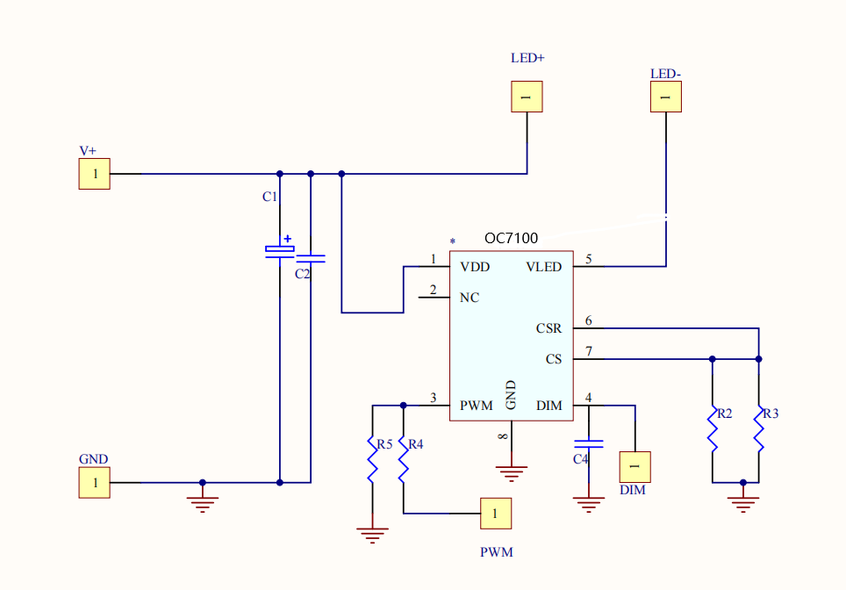
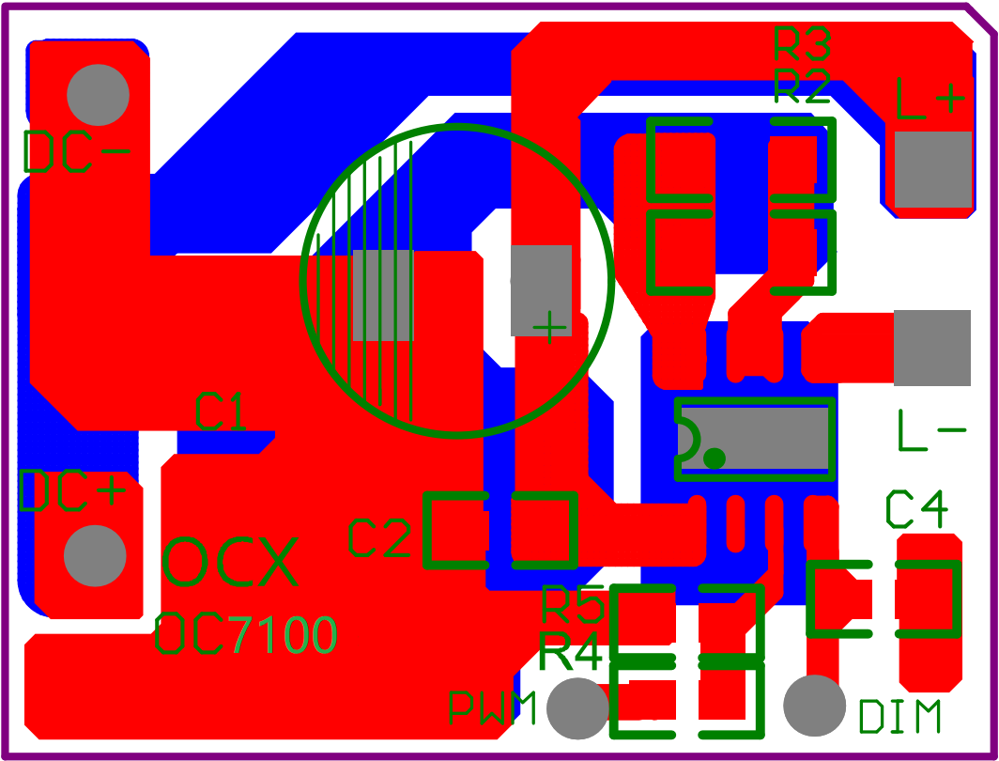

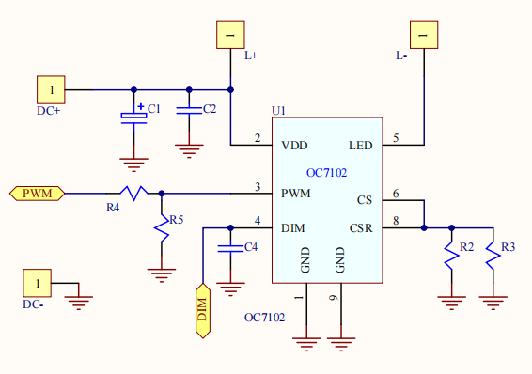
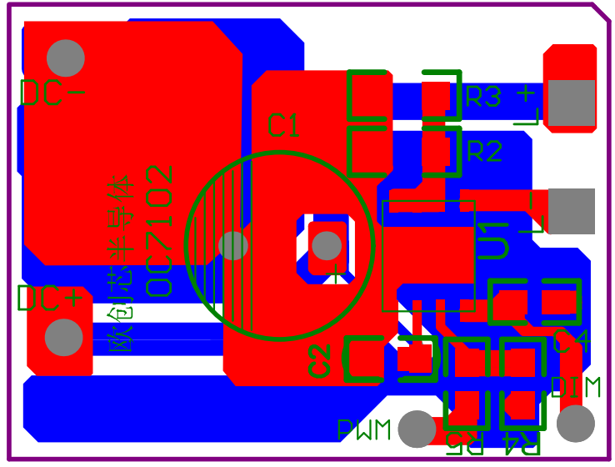

OC710X对应的，系统自动生成对应DEMO-BOM清单
 | 序号 | 位号 | 元件值 | 单位 | 耐压/封装
 | 1 | 电解电容C1＞ | 27.6 | μF | VC1>Vin/0805
 | 2 | 电容C2＞ | 0.1 | μF | VC2>Vin/0805
 | 3 | C4= | 0.1 | μF | 16V/0805
 | 4 | R2=R3= | 0.250 | Ω | 1%精度/1206
 | 5 | R4 | 1K/不调光时悬空 | KΩ | 5%精度/0805
 | 6 | R5 | 10K/不调光时悬空 | KΩ | 5%精度/0805
 | 7 | U1 | OC7102 | Pcs | DFN5*6
 | 其他NC，不焊接

